Potable
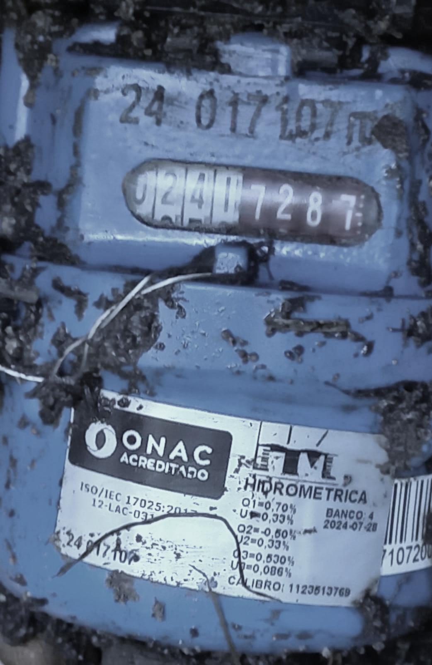
Creado | 41-2024
 |  | REGISTRO DE CONSUMO DE AGUA POTABLE |  |  |  |  | REGISTRO DE CONSUMO DE AGUA POTABLE

 |  | AÑO: |  | 2024 |  |  | AÑO: |  | 2025
 |  | REGISTRO DE DATOS |  |  | CONSUMO |  | REGISTRO DE DATOS |  |  | CONSUMO
 |  | SEMANA | Números Blancos | Números Rojos | Números Blancos | Números Rojos | SEMANA | Números Blancos | Números Rojos | Números Blancos | Números Rojos
 |  | 1 |  |  | 0 | 0 | 1 | 524 | 5200 | 18 | 4300
 |  | 2 |  |  | 0 | 0 | 2 | 542 | 9500 | -542 | -9500
 |  | 3 |  |  | 0 | 0 | 3 |  |  | 0 | 0
 |  | 4 |  |  | 0 | 0 | 4 |  |  | 0 | 0
 |  | 5 |  |  | 0 | 0 | 5 |  |  | 0 | 0
 |  | 6 |  |  | 0 | 0 | 6 |  |  | 681 | 4358
 |  | 7 |  |  | 0 | 0 | 7 | 681 | 4358 | 22 | -3550
 |  | 8 |  |  | 0 | 0 | 8 | 703 | 808 | 26 | 6900
 |  | 9 |  |  | 0 | 0 | 9 | 729 | 7708 | 30 | -2899
 |  | 10 |  |  | 0 | 0 | 10 | 759 | 4809 | 38 | 4154
 |  | 11 |  |  | 0 | 0 | 11 | 797 | 8963 | 41 | -7820
 |  | 12 |  |  | 0 | 0 | 12 | 838 | 1143 | 50 | 1375
 |  | 13 |  |  | 0 | 0 | 13 | 888 | 2518 | 33 | 6706
 |  | 14 |  |  | 0 | 0 | 14 | 921 | 9224 | 28 | -3886
 |  | 15 |  |  | 0 | 0 | 15 | 949 | 5338 | 28 | -3353
 |  | 16 |  |  | 0 | 0 | 16 | 977 | 1985 | 28 | -319
 |  | 17 |  |  | 0 | 0 | 17 | 1005 | 1666 | 33 | 4119
 |  | 18 |  |  | 0 | 0 | 18 | 1038 | 5785 | 27 | -3315
 |  | 19 |  |  | 0 | 0 | 19 | 1065 | 2470 | 28 | -555
 |  | 20 |  |  | 0 | 0 | 20 | 1093 | 1915 | 27 | 2760
 |  | 21 |  |  | 0 | 0 | 21 | 1120 | 4675 | 31 | -453
 |  | 22 |  |  | 0 | 0 | 22 | 1151 | 4222 | 35 | -921
 |  | 23 |  |  | 0 | 0 | 23 | 1186 | 3301 | 26 | 3945
 |  | 24 |  |  | 0 | 0 | 24 | 1212 | 7246 | 29 | -4266
 |  | 25 |  |  | 0 | 0 | 25 | 1241 | 2980 | 38 | 1900
 |  | 26 |  |  | 0 | 0 | 26 | 1279 | 4880 | 28 | 2352
 |  | 27 |  |  | 0 | 0 | 27 | 1307 | 7232 | 29 | -3325
 |  | 28 |  |  | 0 | 0 | 28 | 1336 | 3907 | 34 | 249
 |  | 29 |  |  | 0 | 0 | 29 | 1370 | 4156 | 25 | 1115
 |  | 30 |  |  | 0 | 0 | 30 | 1395 | 5271 | 26 | -389
 |  | 31 |  |  | 0 | 0 | 31 | 1421 | 4882 | 30 | -3722
 |  | 32 |  |  | 0 | 0 | 32 | 1451 | 1160 | 24 | 2186
 |  | 33 |  |  | 0 | 0 | 33 | 1475 | 3346 | 37 | -628
 |  | 34 |  |  | 0 | 0 | 34 | 1512 | 2718 | 22 | 4288
 |  | 35 |  |  | 0 | 0 | 35 | 1534 | 7006 | 29 | -4506
 |  | 36 |  |  | 0 | 0 | 36 | 1563 | 2500 | 37 | -1456
 |  | 37 |  |  | 0 | 0 | 37 | 1600 | 1044 | 38 | 2125
 |  | 38 |  |  | 0 | 252.4656 | 38 | 1638 | 3169 | -1638 | -3169
 |  | 39 |  | 252.4656 | 0 | 21.5641 | 39 |  |  | 0 | 0
 |  | 40 |  | 274.0297 | 0 | -274.0297 | 40 |  |  | 0 | 0
 |  | 41 |  |  | 252 | 252.4656 | 41 |  |  | 0 | 0
 |  | 42 | 252 | 252.4656 | 22 | 21.8314 | 42 |  |  | 0 | 0
 |  | 43 | 274 | 274.297 | 25 | 2612.703 | 43 |  |  | 0 | 0
 |  | 44 | 299 | 2887 | -299 | -2887 | 44 |  |  | 0 | 0
 |  | 45 |  |  | 342 | 7054 | 45 |  |  | 0 | 0
 |  | 46 | 342 | 7,054 | 7054 | 2032 | 46 |  |  | 0 | 0
 |  | 47 | 362 | 9086 |  | -2549 | 47 |  |  | 0 | 0
 |  | 48 | 381 | 6537 | 27 | -2136 | 48 |  |  | 0 | 0
 |  | 49 | 408 | 4401 | -408 | -4401 | 49 |  |  | 0 | 0
 |  | 50 |  |  | 458 | 152 | 50 |  |  | 0 | 0
 |  | 51 | 458 | 152 | 42 | 3847 | 51 |  |  | 0 | 0
 |  | 52 | 500 | 3999 | -500 | -3999 | 52 |  |  | 0 | 0
 |  |  |  |  |  |  |  |  |  | 0

Cruda 2026

Creado | 41-2024
 |  | REGISTRO DE CONSUMO DE AGUA POTABLE

 |  | AÑO: |  | 2026
 |  | REGISTRO DE DATOS |  |  | CONSUMO
 |  | Dia | Números Blancos | Números Rojos | Números Blancos | Números Rojos
 |  | 2026-07-30 | 3 |  | #REF! | 0
 |  | 2026-07-31 | 13 |  | 10 | 0
 |  | 2026-08-01 | 15 |  | 2 | 0
 |  | 2026-08-02 | 17 |  | 2 | 0
 |  | 2026-08-03 | 19 |  | 2 | 0
 |  | 2026-08-04 | 28 |  | 9 | 0
 |  | 2026-08-05 | 39 |  | 11 | 0
 |  | 2026-08-06 | 46 |  | 7 | 0
 |  | 2026-08-07 | 54 |  | 8 | 0
 |  | 2026-08-08 | 57 |  | 3 | 0
 |  | 2026-08-09 | 61 |  | 4 | 0
 |  | 2026-08-10 | 64 |  | 3 | 0
 |  | 2026-08-11 | 70 |  | 6 | 0
 |  | 2026-08-12 | 78 |  | 8 | 0
 |  | 2026-08-13 | 95 |  | 17 | 0
 |  | 2026-08-14 | 107 |  | 12 | 0
 |  | 2026-08-15 | 109 |  | 2 | 0
 |  | 2026-08-16 | 112 |  | 3 | 0
 |  | 2026-08-17 | 115 |  | 3 | 0
 |  | 2026-08-18 | 117 |  | 2 | 0
 |  | 2026-08-19 | 120 |  | 3 | 0
 |  | 2026-08-20 | 127 |  | 7 | 0
 |  | 2026-08-21 | 134 |  | 7 | 0
 |  | 2026-08-22 | 141 |  | 7 | 0
 |  | 2026-08-23 | 145 |  | 4 | 0
 |  | 2026-08-24 | 148 |  | 3 | 0
 |  | 2026-08-25 | 154 |  | 6 | 0
 |  | 2026-08-26 | 162 |  | 8 | 0
 |  | 2026-08-27 | 170 |  | 8 | 0
 |  | 2026-08-28 | 178 |  | 8 | 0
 |  | 2026-08-29 | 184 |  | 6 | 0
 |  | 2026-08-30 | 186 |  | 2 | 0
 |  | 2026-08-31 | 187 |  | 1 | 0
 |  | 2026-09-01 | 196 |  | 9 | 0
 |  | 2026-09-02 | 203 |  | 7 | 0
 |  | 2026-09-03 | 213 |  | 10 | 0
 |  | 2026-09-04 | 223 |  | 10 | 0
 |  | 2026-09-05 | 233 |  | 10 | 0
 |  | 2026-09-06 | 240 |  | 7 | 0
 |  | 2026-09-07 | 246 |  | 6 | 0
 |  | 2026-09-08 | 247 |  | 1 | 0
 |  | 2026-09-09 | 255 |  | 8 | 0
 |  | 2026-09-10 | 262 |  | 7 | 0
 |  | 2026-09-11 | 269 |  | 7 | 0
 |  | 2026-09-12 | 275 |  | 6 | 0
 |  | 2026-09-13 | 277 |  | 2 | 0
 |  | 2026-09-14 | 279 |  | 2 | 0
 |  | 2026-09-15 | 290 |  | 11 | 0
 |  | 2026-09-16 |  |  | -290 | 0
 |  | 2026-09-17 |  |  | 0 | 0
 |  | 2026-09-18 |  |  | 0 | 0
 |  | 2026-09-19 |  |  | 0 | 0
 |  | 2026-09-20 |  |  | 0 | 0
 |  | 2026-09-21 |  |  | 0 | 0
 |  | 2026-09-22 |  |  | 0 | 0
 |  | 2026-09-23 |  |  | 0 | 0
 |  | 2026-09-24 |  |  | 0 | 0
 |  | 2026-09-25 |  |  | 0 | 0
 |  | 2026-09-26 |  |  | 0 | 0
 |  | 2026-09-27 |  |  | 0 | 0
 |  | 2026-09-28 |  |  | 0 | 0
 |  | 2026-09-29 |  |  | 0 | 0
 |  | 2026-09-30 |  |  | 0 | 0
 |  | 2026-10-01 |  |  | 0 | 0
 |  | 2026-10-02 |  |  | 0 | 0
 |  | 2026-10-03 |  |  | 0 | 0
 |  | 2026-10-04 |  |  | 0 | 0
 |  | 2026-10-05 |  |  | 0 | 0
 |  | 2026-10-06 |  |  | 0 | 0
 |  | 2026-10-07 |  |  | 0 | 0
 |  | 2026-10-08 |  |  | 0 | 0
 |  | 2026-10-09 |  |  | 0 | 0
 |  | 2026-10-10 |  |  | 0 | 0
 |  | 2026-10-11 |  |  | 0 | 0
 |  | 2026-10-12 |  |  | 0 | 0
 |  | 2026-10-13 |  |  | 0 | 0
 |  | 2026-10-14 |  |  | 0 | 0
 |  | 2026-10-15 |  |  | 0 | 0
 |  | 2026-10-16 |  |  | 0 | 0
 |  | 2026-10-17 |  |  | 0 | 0
 |  | 2026-10-18 |  |  | 0 | 0
 |  | 2026-10-19 |  |  | 0 | 0
 |  | 2026-10-20 |  |  | 0 | 0
 |  | 2026-10-21 |  |  | 0 | 0
 |  | 2026-10-22 |  |  | 0 | 0
 |  | 2026-10-23 |  |  | 0 | 0
 |  | 2026-10-24 |  |  | 0 | 0
 |  | 2026-10-25 |  |  | 0 | 0
 |  | 2026-10-26 |  |  | 0 | 0
 |  | 2026-10-27 |  |  | 0 | 0
 |  | 2026-10-28 |  |  | 0 | 0
 |  | 2026-10-29 |  |  | 0 | 0
 |  | 2026-10-30 |  |  | 0 | 0
 |  | 2026-10-31 |  |  | 0 | 0
 |  | 2026-11-01 |  |  | 0 | 0
 |  | 2026-11-02 |  |  | 0 | 0
 |  | 2026-11-03 |  |  | 0 | 0
 |  | 2026-11-04 |  |  | 0 | 0
 |  | 2026-11-05 |  |  | 0 | 0
 |  | 2026-11-06 |  |  | 0 | 0
 |  | 2026-11-07 |  |  | 0 | 0
 |  | 2026-11-08 |  |  | 0 | 0
 |  | 2026-11-09 |  |  | 0 | 0
 |  | 2026-11-10 |  |  | 0 | 0
 |  | 2026-11-11 |  |  | 0 | 0
 |  | 2026-11-12 |  |  | 0 | 0
 |  | 2026-11-13 |  |  | 0 | 0
 |  | 2026-11-14 |  |  | 0 | 0
 |  | 2026-11-15 |  |  | 0 | 0
 |  | 2026-11-16 |  |  | 0 | 0
 |  | 2026-11-17 |  |  | 0 | 0
 |  | 2026-11-18 |  |  | 0 | 0
 |  | 2026-11-19 |  |  | 0 | 0
 |  | 2026-11-20 |  |  | 0 | 0
 |  | 2026-11-21 |  |  | 0 | 0
 |  | 2026-11-22 |  |  | 0 | 0
 |  | 2026-11-23 |  |  | 0 | 0
 |  | 2026-11-24 |  |  | 0 | 0
 |  | 2026-11-25 |  |  | 0 | 0
 |  | 2026-11-26 |  |  | 0 | 0
 |  | 2026-11-27 |  |  | 0 | 0
 |  | 2026-11-28 |  |  | 0 | 0
 |  | 2026-11-29 |  |  | 0 | 0
 |  | 2026-11-30 |  |  | 0 | 0
 |  | 2026-12-01 |  |  | 0 | 0
 |  | 2026-12-02 |  |  | 0 | 0
 |  | 2026-12-03 |  |  | 0 | 0
 |  | 2026-12-04 |  |  | 0 | 0
 |  | 2026-12-05 |  |  | 0 | 0
 |  | 2026-12-06 |  |  | 0 | 0
 |  | 2026-12-07 |  |  | 0 | 0
 |  | 2026-12-08 |  |  | 0 | 0
 |  | 2026-12-09 |  |  | 0 | 0
 |  | 2026-12-10 |  |  | 0 | 0
 |  | 2026-12-11 |  |  | 0 | 0
 |  | 2026-12-12 |  |  | 0 | 0
 |  | 2026-12-13 |  |  | 0 | 0
 |  | 2026-12-14 |  |  | 0 | 0
 |  | 2026-12-15 |  |  | 0 | 0
 |  | 2026-12-16 |  |  | 0 | 0
 |  | 2026-12-17 |  |  | 0 | 0
 |  | 2026-12-18 |  |  | 0 | 0
 |  | 2026-12-19 |  |  | 0 | 0
 |  | 2026-12-20 |  |  | 0 | 0
 |  | 2026-12-21 |  |  | 0 | 0
 |  | 2026-12-22 |  |  | 0 | 0
 |  | 2026-12-23 |  |  | 0 | 0
 |  | 2026-12-24 |  |  | 0 | 0
 |  | 2026-12-25 |  |  | 0 | 0
 |  | 2026-12-26 |  |  | 0 | 0
 |  | 2026-12-27 |  |  | 0 | 0
 |  | 2026-12-28 |  |  | 0 | 0
 |  | 2026-12-29 |  |  | 0 | 0
 |  | 2026-12-30 |  |  | 0 | 0
 |  | 2026-12-31 |  |  | 0 | 0

